商品信息
COCO Living Space｜不锈钢201收纳蓝化妆品置物
来源：COCO_Living_Space_Shopee全量审计_持续更新.xlsx｜工作表：高销量商品｜Excel第39行｜商品ID：28558933452

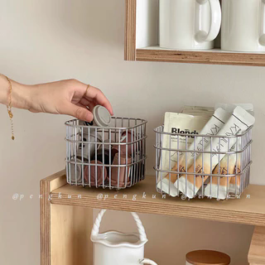
字段 | 内容 | 商品主图
序号 | 65
商品主图 | 见右侧嵌入主图
商品ID | 28558933452
商品中文名称 | 不锈钢201收纳蓝化妆品置物
商品标题 | Ins wrought iron storage basket office/dormitory storage box desktop large-capacity cosmetics and miscellaneous item organizing storage rack
Shopee链接 | https://shopee.com.my/Ins-wrought-iron-storage-basket-office-dormitory-storage-box-desktop-large-capacity-cosmetics-and-miscellaneous-item-organizing-storage-rack-i.115498741.28558933452
近月销量显示 | 7 Sold/Month
近月销量下限 | 7
列表价格显示 | RM22.63
列表最低价(MYR) | 22.63
列表评分 | 5.0
累计总销量显示 | 2k+ Sold
累计总销量下限 | 2,000
是否精确 | FALSE
详情价格显示 | RM22.63 Lower prices today
详情价(MYR) | 22.63
详情评分 | 5.0
评论覆盖 | partial
好评主题 | 可见评论主要认可外观、结实感、包装和配送，提到可用于浴室收纳、排水整洁，并认为产品与描述相符、性价比较好。
差评/风险主题 | 当前6条可见评论没有明确质量缺陷；1条称尺寸较紧凑。页面另显示6条四星评价，但当前未展示其原因，因此不能据此判断没有负面问题。
图片来源URL | https://down-my.img.susercontent.com/file/sg-11134201-7rdyc-lz8u01qxn8a2a1@resize_w320_nl.webp
1688链接 | https://detail.1688.com/offer/890042591501.html?share_token=W30t7kC5lqXVBaGgOikFE5ROJ1DQCN76QZ9s0+XbG4muJZfxzWl9Dg%3D%3D&__share_id=656a6af9-4103-4927-9631-5e2c74946837&rpg-cnt=share.offerDetail&offerId=890042591501&__zhi_token=zXwtr7W00Vrak&spm=a262eq.8992535%2F20260803.5103953.0&forcePC=1785755723593
颜色/规格 | 小号方蓝11*9cm 大号方篮13*10cm
长宽高 | 小号方蓝 11cm/9cm/9.8cm 大号方篮13cm/10cm10cm
重量(g) | 小号方蓝 166 大号方篮 202
单个成本 | 小号方蓝 7.2 大号方篮 8.6
单个运费 | 3.00
国内段总价 | 小号方蓝 10.2 大号方篮 11.6
国际头程
总成本估算
利润估算
预计毛利率估算
3个成本
3个运费
国内段总价2
国际头程2
总成本估算2
利润估算2
预计毛利率估算2
5个成本
5个运费
国内段总价3
国际头程3
总成本估算3
利润估算3
预计毛利率估算3
8个成本
8个运费
国内段总价4
国际头程4
总成本估算4
利润估算4
预计毛利率估算4

